Personas
Attribute | HAM VUI PHONG TRÀO | TRANH THỦ CẢI THIỆN | CHINH PHỤC ĐỈNH CAO
 |  | 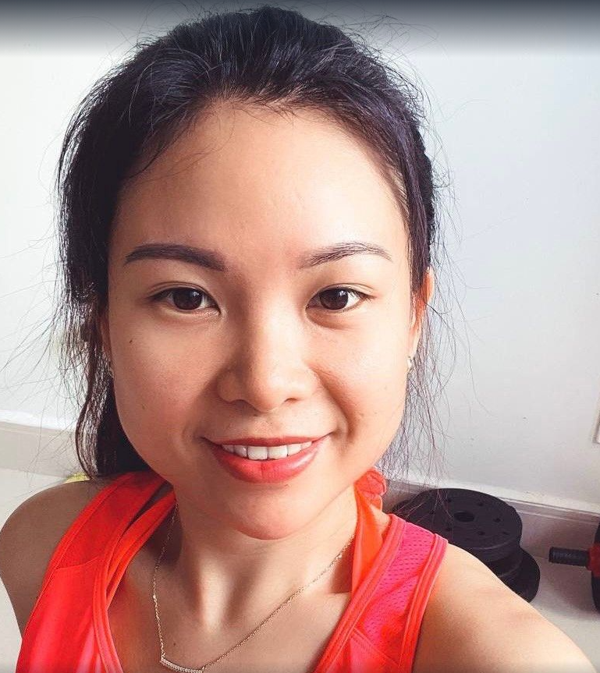 | 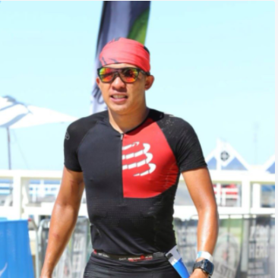 | 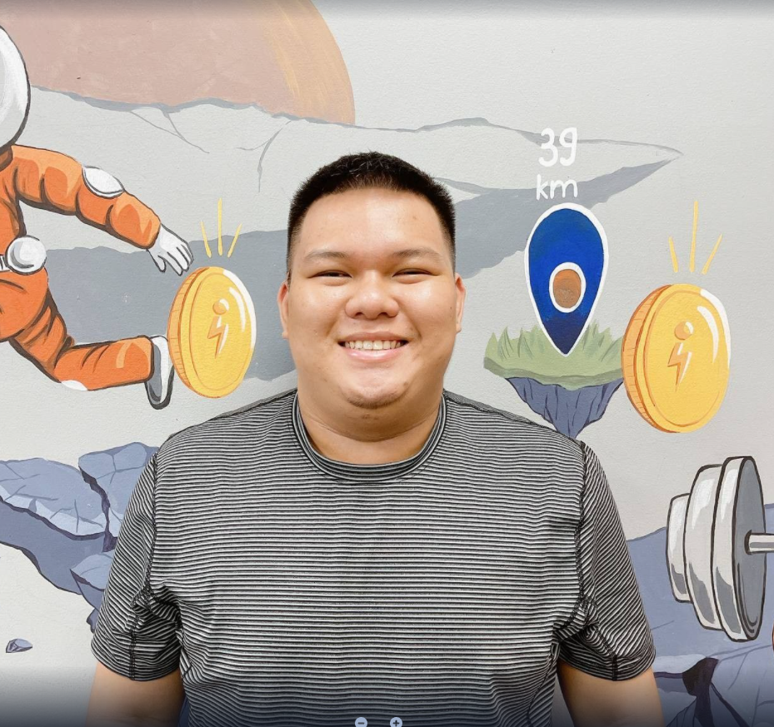
Gương mặt điển hình | Vinh phong trào, vui là chính, có tiền càng tốt, nếu thấy khó sẽ bỏ qua | Linh " do by herself" quan tâm sức khỏe, vóc dáng, hoàn thành là được, có mục tiêu, rất bận rộn, nhưng sẽ thu xếp tập luyện và tham gia thi đâu cùng bạn bè | Minh Anh người sắt dễ thấy boring khi luyên tập, kỉ luật cao, muốn công bằng, muốn chia sẻ cho cộng đồng, nhưng thực dụng và lợi ích rõ ràng
Tuổi | 24 | 29 | 35
Hôn nhân | Chủ yếu độc thân | Mới có gia đình | Có gia đình lâu rồi
Thu nhập | 10-15 | 20-30 | 30-60
Ưu tiên | Công việc - Cá nhân - Gia Đình | Gia đình - công việc - cá nhân | Cá nhân - Công việc - Gia đình
Sở thích và tính cách | Ham vui, Thích chứng tỏ, Social, Trending, Mì ăn liền | Tranh thủ thời gian, Tích cực, Hội nhóm thân, Sức khỏe bản thân | Chinh phục, Kỉ luật, Uy tín, Thực dụng,
Trình độ tập luyện | Newbie / Easy/ Medium | Medium/ Work-hard | Work - hard/ Hardcore
Thời gian tập luyện | 30 phút / 1-2 lần / nhiều môn | 45-1 tiếng/ 2 - 4 lần/ 1-2 môn | khoản 2 tiếng/ 4-6 lần / 1-2 môn
Nhu cầu ( sự thật ngầm hiểu / muốn mà không nói) So 15 với 12 | Bắt trend và đám đông Thích thể hiện Phần thưởng hấp dẫn | Cải thiện sức khỏe và vóc dáng Sesson ngắn Những thứ sẵn có | - Thể thao thành tích Lợi ích cá nhân Xây dựng cộng đồng ( check)
Nỗi đau ( không thể nào mà xài tiếp được ) | - Không có cách bắt đầu ( không có đội nhóm, không có người hướng dẫn, không có mồi ) Không vui | Không có thời gian | Không có lợi ích và thử thách Thi đấu không công bằng
Mong Muốn | Hướng dẫn đơn giản dễ hiểu Có cộng đồng Nhiều hoạt động đa dạng, mang tính thời sự | Có chỉ số để phân tích và cải thiện Có kế hoạch phát triển phù hợp bản thân | Có yếu tố cộng đồng Có hệ thống giải

